Tủ các bác Nhật
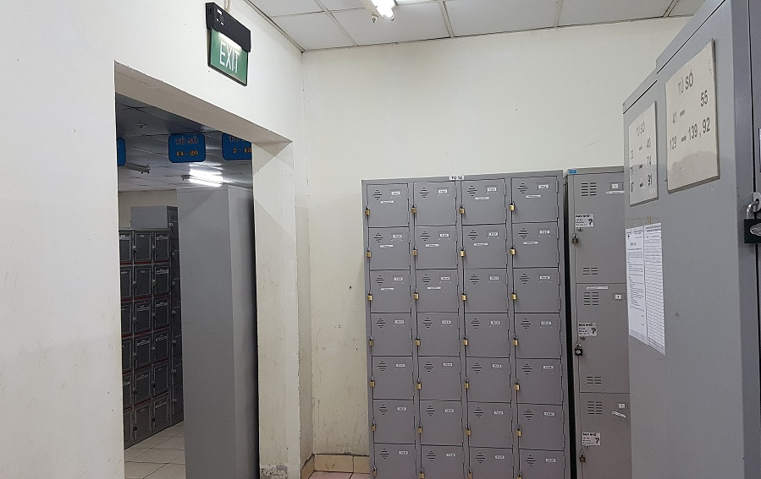
Hasegawa
Iwasaki
Sugita
Kataoka
Nagai
Igarashi
Maemura
Kaneko
Kitani
Murayama
Shoes box new of Manager JP
Old
Lý do chuyển: có mối
TỦ CÁC BÁC NHẬT ĐANG SỬ DỤNG
No | Name | Code | locker |  | shoes
 |  |  | Số tủ | Số ô | Số tủ | Số ô
1 | Yokouchi Tsutomu | UJ00005 | 20 | 1 | 12 | 1 | L: ok do bị quên ở khách sạn ca đêm anh Thao trực không vào locker nữ lấy được nên đã phá, Giầy không gốc
2 | Iwasaki Yasuo | UJ00046 | 14 | 1 | 12 | 4 | không khóa gốc L. | ok
3 | Sugita Tsuyoshi | UJ00023 | 37 | 3 | 12 | 8 | không khóa gốc L. | ok
4 | Kishi Tetsuya | UJ00052 | 37 | 6 | 12 | 2 | ok | ok
5 | Murayama Shoichi | UJ00056 | 21 | 2 | 12 | 3 | ok khong cu | ok
6 | Maemura Takahide | UJ00010 | 20 | 2 | 12 | 6 | không khóa gốc L. | ok
7 | Park Jong Hun | UJ00026 | 37 | 5 | 12 | 18 | không khóa gốc L. | ok
8 | Kataoka Mitsuo | UJ00054 | 14 | 6 | 12 | 7 | ok | ok
9 | Suzuki Koji | UJ00066 | 21 | 3 | 12 | 5 | ok | ok
10 | Tanabe Kanji | UJ00058 | 20 | 6 | 12 | 12 | ok | ok
11 | Murayama Hiroshi | UJ00063 | 37 | 1 | 12 | 16 | không khóa gốc L. | ok
12 | Fujimoto Masanori | UJ00065 | 21 | 6 | 12 | 11 | ok
13 | Sugimoto Taichi | UJ00067 | 20 | 4 | 12 | 10 | ok
14 | Sato Haruhiko |  | 14 | 3 | 12 | 9 | ok

